상품제안서
마가방 사각 화이트 | 상품코드: S44637

 |  |  |  |  |  |  | 02-713-8555 | www.synergygift.co.kr
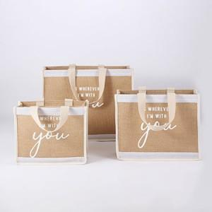

【상세/제작정보】 | <span style="font-size: 14pt;">※ 양면인쇄시 디자인 다를 경우 추가비용 발생됩니다.(별도문의)</span>

【인쇄/포장옵션】 | 실크 / OPP(비닐)

【공급단가】 | 수량 | 50~ | 100~ | 300~ | 1,000~ | 5,000~
*VAT별도 | 소 | 6,200원 | 5,950원 | 5,650원 | 5,450원 | 5,250원
 | 중 | 6,550원 | 6,300원 | 6,000원 | 5,750원 | 5,550원
 | 대 | 7,500원 | 7,200원 | 6,850원 | 6,600원 | 6,350원

【상품 URL】 | https://www.synergygift.co.kr:443/src/goods_detail.php?gdno=44637

